상품제안서
모양형_표지형_메모지하트V | 상품코드: S05428

 |  |  |  |  |  |  | 02-713-8555 | www.synergygift.co.kr
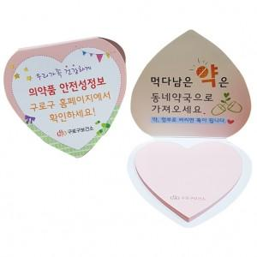

【상세/제작정보】 | *표지: 양면 칼라인쇄, 내지: 먹1도 안쇄, 표지코팅: 유광코팅 *사이즈 : 표지80X74mm 내지66X60mm *기본수량 : 1,000개 *개별 OPP포장

【인쇄/포장옵션】 | 풀칼라 / OPP(비닐)

【공급단가】 | 수량 | 1,000~ | 2,000~ | 3,000~ | 5,000~ | 10,000~
*VAT별도 | 단가 | 390원 | 380원 | 360원 | 350원 | 340원

【상품 URL】 | https://www.synergygift.co.kr:443/src/goods_detail.php?gdno=8601

